Blad1
 |  |  |  | 0.66666666667
 |  |  |  | 0.17171717172

 |  |  |  | 2011 | 2012 | 2013 | 2014 | 2015 | 2016 | 2017 | 2018 | 2019 | 2020
 |  |  | REV | 29.24 | 25.47 | 27.14 | 22.42 | 8.91 | 38.59 | 49.52 | 45.39 | 40.54 | 39.43
 |  |  | Div POR | 32.27 | 67.27 | 85.58 | 106.07 | 77 | 91.12 | 86.59 | 88.37 | 93.37 | 85
 |  |  |  | 19.804252 | 8.336331 | 3.913588 | -1.360894 | 2.0493 | 3.426792 | 6.640632 | 5.278857 | 2.687802 | 5.9145

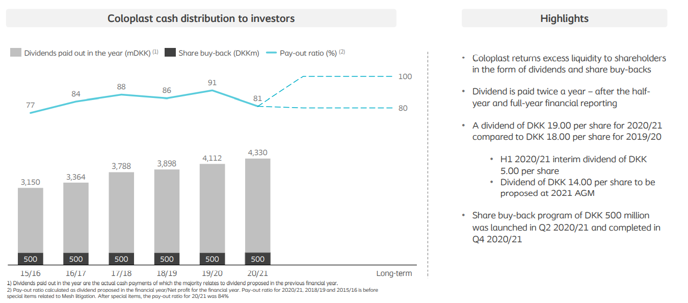

975 | 1177.5 | 21%
427 | 1177.5 | 176%
855 | 1177.5 | 38%
960 | 1177.5 | 23% | -23%

